상품제안서
이노그랩 HDU-C1000 USB (16GB~128GB) | 상품코드: F20341

 |  |  |  |  |  |  | 02-412-0044 | www.easy1.co.kr
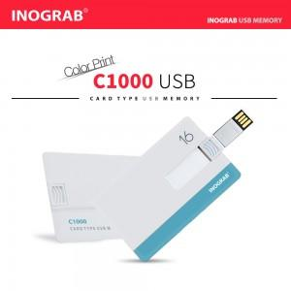

【상세/제작정보】

【인쇄/포장옵션】 | 풀칼라, 개별인쇄 / 포장지포장

【공급단가】 | 수량 | 100~ | 300~ | 500~ | 1,000~ | 3,000~
*VAT별도 | 16GB | 9,000원 | 8,850원 | 8,620원 | 8,470원 | 8,250원
 | 32GB | 11,400원 | 11,210원 | 10,920원 | 10,730원 | 10,450원
 | 64GB | 16,200원 | 15,930원 | 15,520원 | 15,250원 | 14,850원
 | 128GB | 21,000원 | 20,650원 | 20,120원 | 19,770원 | 19,250원

【상품 URL】 | https://dev.easy1.co.kr:443/src/goods_detail.php?gdno=20341

